LEYENDA
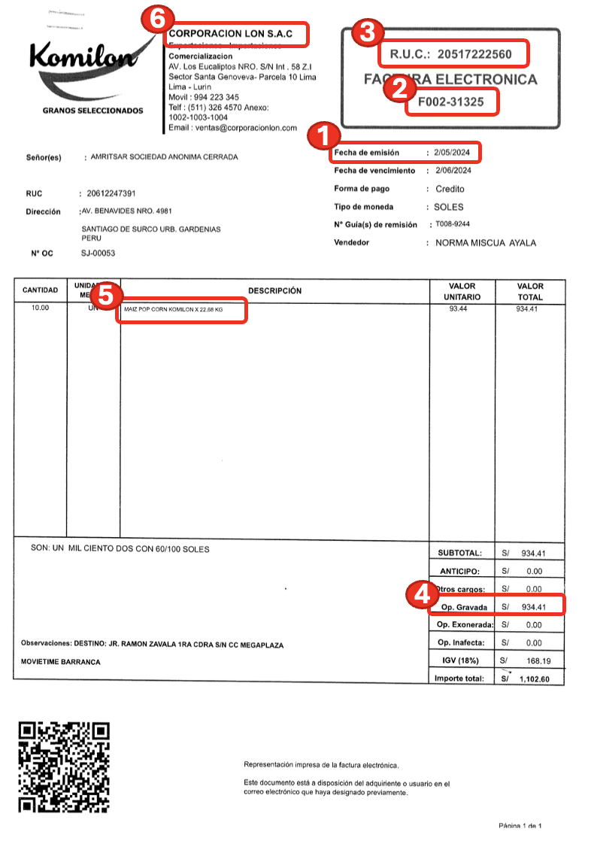
N° | LEYENDA | DESCRIPCIÓN
1 | Vou.Fecha | Fecha de emisión de la factura
2 | Numero | Numero de comprobante
3 | Codigo | RUC del proveedor
4 | B.I.O.G y E. (A) | Monto sin igv (Op. Gravada)
5 | Glosa | Detalle/descripción de la factura
6 | R.Social | Razón Social (Nombre comercial de proveedor)
7 | Cta Gastos_V1 | Seleccionar el gasto de la factura según la descripción

